Sheet1
Model_Name | Feature_Selection | Feature_Encoding | CountVectorizer_Parameters | MultinomialNB_Parameters | Accuracy | Precision | Recall | F1 | MCC
Overall | Sequence | 4-mers | ngram_range=(1,1),min_df=5 | alpha=0.1 | 0.877 | 0.877 | 0.877 | 0.877 | 0.721
TRUB1 | Sequence | 4-mers | ngram_range=(1,1),min_df=5 | alpha=0.1 | 0.981 | 0.982 | 0.981 | 0.981 | 0.815
PUS3 | Sequence | 4-mers | ngram_range=(1,1),min_df=5 | alpha=0.1 | 0.884 | 0.882 | 0.884 | 0.883 | 0.681
PUS1 | Sequence | 4-mers | ngram_range=(1,1),min_df=5 | alpha=0.1 | 0.852 | 0.855 | 0.852 | 0.853 | 0.652

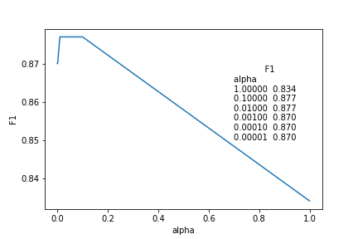
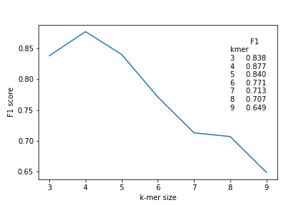

CountVectorizer ngram_range控制的是什么
在使用 scikit-learn 的 `CountVectorizer` 时，`ngram_range` 参数用于控制生成的 n-gram 特征的范围。

n-gram 是一种将文本分割为连续 n 个单词（或字符）的方法。例如，对于一个句子 "Hello, how are you?"：
- 当 `ngram_range=(1, 1)` 时，只生成单独的单词作为特征：["Hello", "how", "are", "you"]。
- 当 `ngram_range=(2, 2)` 时，生成两个连续单词作为特征：["Hello how", "how are", "are you"]。
- 当 `ngram_range=(1, 2)` 时，则同时生成包含一个和两个连续单词的特征：["Hello", "how", "are", "you", "Hello how","how are","are you"]。

因此，通过调整 `ngram_range` 的取值范围可以控制提取特征的粒度。这对于不同文本处理任务如情感分析、文本分类等是有意义的。

请注意，在选择合适的 n-gram 范围时需要根据具体问题和数据集进行实验和调整。

CountVectorizer min_df控制的是什么
CountVectorizer的min_df参数控制的是词频最小值。

具体来说：

min_df用来过滤低频词汇，它设置词汇最少必须在多少个文档中出现才能被保留。

min_df取值范围是0-1,可以是浮点数，也可以是整数。

min_df=1时，表示词汇必须在每个文档中都出现才能被保留。

min_df=0.05时，表示词汇必须在文档数量的5%以上出现才能被保留。

默认值是1,也就是只保留每个文档都出现的词汇。

设置一个大于0小于1的min_df值，可以过滤掉一些低频或者过于个性化的词汇，避免过度拟合。

所以总的来说，min_df用来过滤掉词频过低的词汇，只保留频率高于阈值的词汇用于构建词汇表。它可以起到降维和去噪的作用，避免词汇表过大和过于细粒度。

